1.1
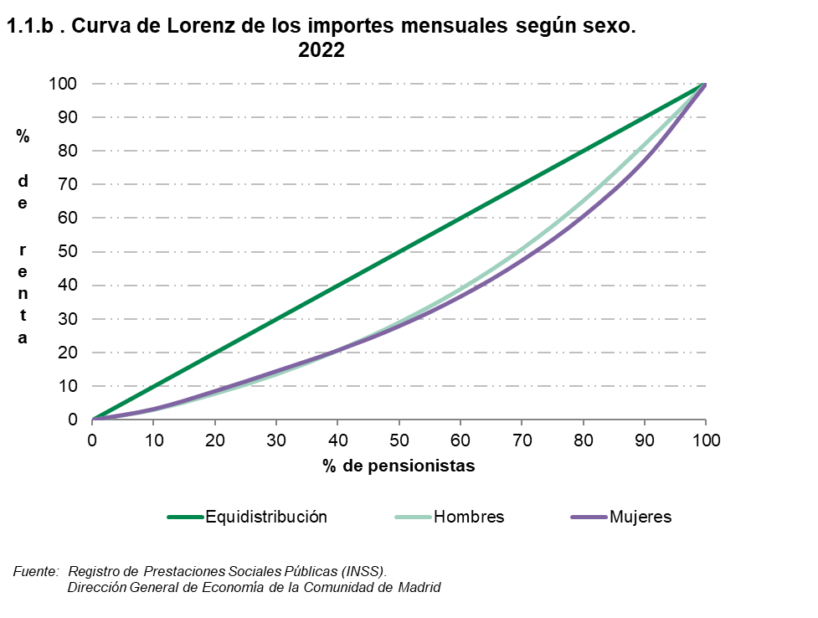
 |  |  |  |  |  |  |  |  | ÍNDICE
1. Por ingresos por pensión

1.1. Pensionistas por decil de ingresos mensuales por pensión según sexo y según indicadores. 2022

 | Valores de los puntos de corte (euros) |  |  | Frecuencia acumulada del importe por pensión |  |  | Índice sobre la mediana (*) del importe de mujeres y hombres
 | Total | Hombres | Mujeres | Total | Hombres | Mujeres | Total | Hombres | Mujeres

Decil
1 | 592.6 | 654.6 | 508.5 | 3.1 | 3.1 | 3.3 | 51.8 | 57.2 | 44.4
2 | 689.7 | 821.1 | 654.6 | 8.0 | 7.9 | 8.6 | 60.2 | 71.7 | 57.2
3 | 782.8 | 980.2 | 689.7 | 13.4 | 13.6 | 14.5 | 68.4 | 85.6 | 60.2
4 | 941.6 | 1,180.9 | 755.6 | 19.7 | 20.7 | 20.7 | 82.2 | 103.1 | 66.0
5 | 1,145.1 | 1,391.0 | 913.0 | 27.5 | 29.0 | 27.9 | 100.0 | 121.5 | 79.7
6 | 1,378.5 | 1,666.0 | 1,111.2 | 36.9 | 39.0 | 36.7 | 120.4 | 145.5 | 97.0
7 | 1,670.4 | 2,009.0 | 1,369.0 | 48.2 | 50.9 | 47.5 | 145.9 | 175.4 | 119.5
8 | 2,079.3 | 2,397.1 | 1,685.0 | 62.1 | 65.2 | 60.6 | 181.6 | 209.3 | 147.1
9 | 2,601.4 | 2,707.5 | 2,245.5 | 79.6 | 82.0 | 77.3 | 227.2 | 236.4 | 196.1
 |  |  |  | 100.0 | 100.0 | 100.0

(*) El valor de la mediana son = 1145 Euros

Fuente: Registro de Prestaciones Sociales Públicas (INSS).
Dirección General de Economía de la Comunidad de Madrid

 |  |  |  |  |  |  |  | ÍNDICE

